Modelo Siedco - Delitos
Para acceder a los valores por default del reporte y ver el ultimo periodo de datos disponible, por favor dar click en el boton "Restablecer" y seleccionar la opcion "Restablecer valores por defecto".
Año | Mes | Delito | Localidad
2024 | JUL | HURTO A PERSONAS | (Todos los Valores de Columna)
Ver Mapa
Análisis General de Delitos
Fecha de Corte: 31/10/2024

Año | 2024
DELITOS | ENE-JUL 2023 | ENE-JUL 2024 | Dif ENE-JUL 2024 vs ENE-JUL 2023 | % Var ENE-JUL 2024 y ENE-JUL 2023 | JUL 2023 | JUL 2024 | Dif JUL 2024 - JUL 2023 | % Var JUL 2024 - JUL 2023
DELITOS SEXUALES | 3,293 | 6,053 | 2,760 | 83.8% | 523 | 909 | 386 | 73.8%
EXTORSION | 749 | 1,404 | 655 | 87.4% | 123 | 234 | 111 | 90.2%
HOMICIDIOS | 633 | 648 | 15 | 2.4% | 90 | 113 | 23 | 25.6%
HURTO A COMERCIO | 8,144 | 6,604 | -1,540 | -18.9% | 1,081 | 910 | -171 | -15.8%
HURTO A ENTIDADES FINANCIERAS | 7 | 6 | -1 | -14.3% | 0 | 1 | 1 | 100.0%
HURTO A PERSONAS | 92,676 | 78,898 | -13,778 | -14.9% | 13,031 | 10,484 | -2,547 | -19.5%
HURTO A RESIDENCIAS | 4,791 | 3,798 | -993 | -20.7% | 628 | 521 | -107 | -17.0%
HURTO ABIGEATO | 4 | 0 | -4 | -100.0% | 0 | 0 | 0 | 0.0%
HURTO AUTOMOTORES | 2,432 | 2,529 | 97 | 4.0% | 328 | 332 | 4 | 1.2%
HURTO MOTOCICLETAS | 3,223 | 3,280 | 57 | 1.8% | 469 | 397 | -72 | -15.4%
LESIONES PERSONALES | 10,677 | 13,411 | 2,734 | 25.6% | 1,743 | 2,118 | 375 | 21.5%
SECUESTRO | 9 | 10 | 1 | 11.1% | 0 | 0 | 0 | 0.0%
VIOLENCIA INTRAFAMILIAR | 16,465 | 34,572 | 18,107 | 110.0% | 3,173 | 5,205 | 2,032 | 64.0%

Fuente: Sistema de Información Estadístico Delincuencial y Contravencional SIEDCO - PONAL. Información suministrada el día. 05/11/2024. Fecha de corte: 31/10/2024.
Cálculos: Oficina de Análisis de Información y Estudios Estratégicos. Secretaría Distrital de Seguridad, Convivencia y Justicia. Información sujeta a cambios.
Comportamiento Mensual de HURTO A PERSONAS para BOGOTA

Comportamiento de HURTO A PERSONAS por Género para BOGOTA

Año | 2024 |  |  |  |  |  |  | 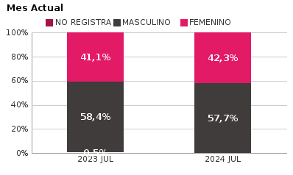 | 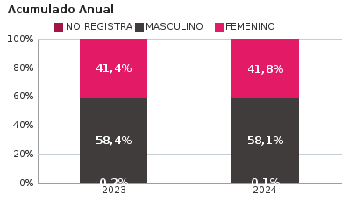
SEXO | Acumulado ENE-JUL 2023 | Acumulado ENE-JUL 2024 | Diferencias Acumulado ENE - JUL | Mensual JUL 2023 | Mensual JUL 2024 | Diferencias mensual JUL
FEMENINO | 38,342 | 32,974 | -5,368 | 5,351 | 4,431 | -920
MASCULINO | 54,164 | 45,821 | -8,343 | 7,611 | 6,051 | -1,560
NO REGISTRA | 170 | 103 | -67 | 69 | 2 | -67
TOTAL GENERAL | 92,676 | 78,898 | -13,778 | 13,031 | 10,484 | -2,547
Ocurrencia por Dia de la Semana y Jornada de HURTO A PERSONAS para BOGOTA

JUL 2023 |  |  |  |  |  | JUL 2024

 | MADRUGADA | MAÑANA | TARDE | NOCHE |  |  | MADRUGADA | MAÑANA | TARDE | NOCHE
LUNES | 388 | 588 | 449 | 402 |  | LUNES | 425 | 406 | 314 | 407
MARTES | 337 | 536 | 406 | 389 |  | MARTES | 376 | 371 | 404 | 501
MIÉRCOLES | 291 | 542 | 474 | 472 |  | MIÉRCOLES | 380 | 366 | 438 | 584
JUEVES | 394 | 470 | 441 | 397 |  | JUEVES | 369 | 325 | 312 | 388
VIERNES | 368 | 505 | 490 | 590 |  | VIERNES | 364 | 322 | 306 | 502
SÁBADO | 692 | 625 | 541 | 625 |  | SÁBADO | 521 | 274 | 284 | 396
DOMINGO | 536 | 394 | 383 | 306 |  | DOMINGO | 390 | 270 | 218 | 271

MADRUGADA 00:01 - 06:00; MAÑANA 06:00 - 12:00; TARDE 12:01 - 18:00; NOCHE: 18:01 - 24:00 |  |  |  |  |  | MADRUGADA 00:01 - 06:00; MAÑANA 06:00 - 12:00; TARDE 12:01 - 18:00; NOCHE: 18:01 - 24:00
Acumulado ENE - JUL 2023 |  |  |  |  |  | Acumulado ENE - JUL 2024

 | MADRUGADA | MAÑANA | TARDE | NOCHE |  |  | MADRUGADA | MAÑANA | TARDE | NOCHE
LUNES | 2,458 | 3,664 | 2,913 | 2,789 |  | LUNES | 2,316 | 2,581 | 2,393 | 2,797
MARTES | 2,585 | 4,206 | 3,412 | 3,226 |  | MARTES | 2,432 | 2,731 | 2,765 | 3,296
MIÉRCOLES | 2,694 | 4,185 | 3,557 | 3,506 |  | MIÉRCOLES | 2,749 | 2,754 | 2,836 | 3,457
JUEVES | 2,824 | 3,941 | 3,347 | 3,548 |  | JUEVES | 2,700 | 2,638 | 2,661 | 3,273
VIERNES | 3,117 | 4,226 | 3,748 | 4,433 |  | VIERNES | 3,068 | 2,998 | 2,871 | 4,212
SÁBADO | 4,333 | 3,534 | 3,225 | 3,667 |  | SÁBADO | 4,038 | 2,677 | 2,645 | 3,228
DOMINGO | 3,346 | 2,327 | 2,034 | 1,831 |  | DOMINGO | 3,193 | 2,078 | 1,654 | 1,857

MADRUGADA 00:01 - 06:00; MAÑANA 06:00 - 12:00; TARDE 12:01 - 18:00; NOCHE: 18:01 - 24:00 |  |  |  |  |  | MADRUGADA 00:01 - 06:00; MAÑANA 06:00 - 12:00; TARDE 12:01 - 18:00; NOCHE: 18:01 - 24:00
Comportamiento de HURTO A PERSONAS por Tipo de Arma para BOGOTA |  | MENSUAL

ACUMULADO |  | 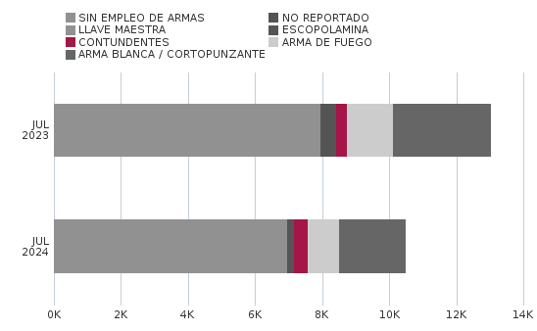

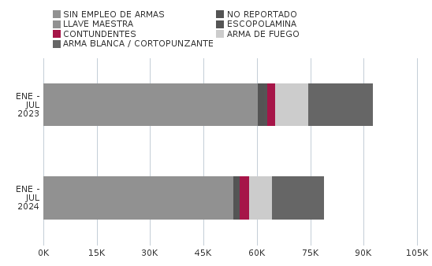
Comportamiento de HURTO A PERSONAS por Ciclo Vital para BOGOTA | MENSUAL

ACUMULADO | 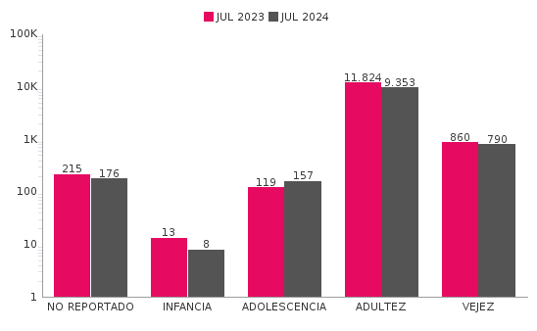

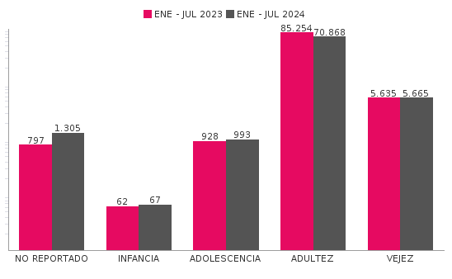
Comportamiento de 'HURTO A PERSONAS' por Localidades

Año | 2024
Localidad | ENE-JUL 2023 | ENE-JUL 2024 | Variacion % ENE - JUL 2024 | JUL 2023 | JUL 2024 | Variacion % JUL 2024
01-USAQUÉN | 4,968 | 4,959 | -0.2% | 765 | 606 | -20.8%
02-CHAPINERO | 8,844 | 6,897 | -22.0% | 1,218 | 713 | -41.5%
03-SANTA FE | 4,944 | 4,533 | -8.3% | 623 | 569 | -8.7%
04-SAN CRISTÓBAL | 2,314 | 1,910 | -17.5% | 352 | 219 | -37.8%
05-USME | 1,842 | 1,464 | -20.5% | 231 | 173 | -25.1%
06-TUNJUELITO | 1,373 | 1,351 | -1.6% | 228 | 172 | -24.6%
07-BOSA | 4,163 | 3,031 | -27.2% | 656 | 377 | -42.5%
08-KENNEDY | 10,284 | 7,133 | -30.6% | 1,384 | 815 | -41.1%
09-FONTIBÓN | 5,001 | 4,676 | -6.5% | 661 | 549 | -16.9%
10-ENGATIVÁ | 9,318 | 7,305 | -21.6% | 1,362 | 929 | -31.8%
11-SUBA | 10,547 | 7,801 | -26.0% | 1,466 | 861 | -41.3%
12-BARRIOS UNIDOS | 4,200 | 3,229 | -23.1% | 601 | 352 | -41.4%
13-TEUSAQUILLO | 6,631 | 4,419 | -33.4% | 875 | 532 | -39.2%
14-LOS MÁRTIRES | 3,875 | 9,025 | 132.9% | 487 | 2,289 | 370.0%
15-ANTONIO NARIÑO | 2,030 | 1,428 | -29.7% | 324 | 163 | -49.7%
16-PUENTE ARANDA | 4,201 | 3,261 | -22.4% | 564 | 372 | -34.0%
17-CANDELARIA | 625 | 852 | 36.3% | 71 | 132 | 85.9%
18-RAFAEL URIBE URIBE | 3,281 | 2,072 | -36.8% | 485 | 216 | -55.5%
19-CIUDAD BOLÍVAR | 4,199 | 2,873 | -31.6% | 651 | 341 | -47.6%
99-SIN LOCALIZACION | 36 | 679 | 1786.1% | 27 | 104 | 285.2%
TOTAL GENERAL | 92,676 | 78,898 | -14.9% | 13,031 | 10,484 | -19.5%
Mensaje Hurto Personas
Fecha Corte | (Todos los Valores de Columna)
 | (Todos los Valores de Columna)
v_year | 2024
v_month | 10
EN_MES | JUL
Fuente: Sistema de Información Estadístico Delincuencial y Contravencional SIEDCO - PONAL. Información suministrada el día. 05/11/2024. Fecha de corte: 31/10/2024.
Cálculos: Oficina de Análisis de Información y Estudios Estratégicos. Secretaría Distrital de Seguridad, Convivencia y Justicia. Información sujeta a cambios.

